prompt_table
prompt | completions
1+2=？
2x3=？
4/2=？
8-1=？

 |  | 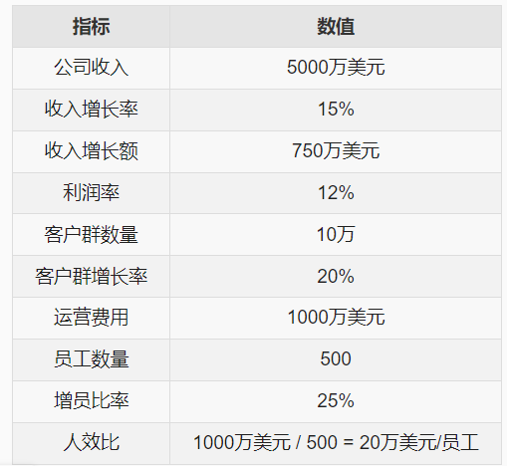

 |  | 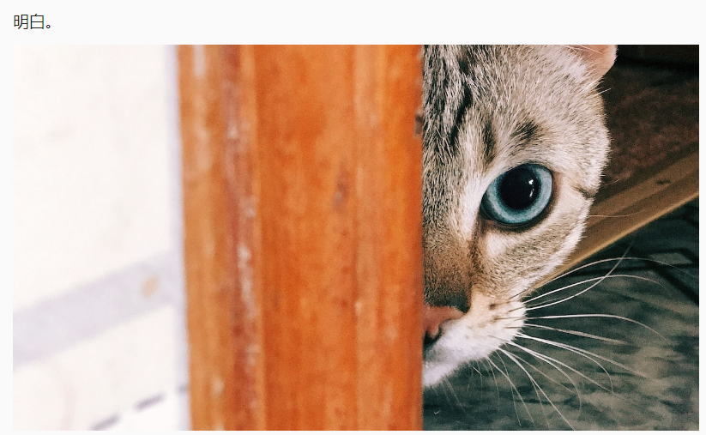
 |  | 